상품제안서
키친아트 나피네 인덕션겸용 궁중팬 24cm | 상품코드: S39566

 |  |  |  |  |  |  | 02-713-8555 | www.synergygift.co.kr
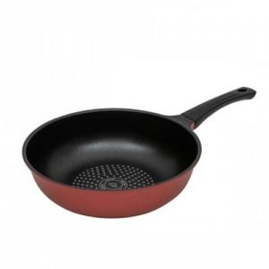

【상세/제작정보】

【인쇄/포장옵션】 | 스티커 / 포장지포장

【공급단가】 | 수량 | 20~ | 50~ | 100~ | 500~ | 1,000~
*VAT별도 | 단가 | 16,300원 | 15,300원 | 14,830원 | 13,950원 | 13,700원

【상품 URL】 | https://www.synergygift.co.kr:443/src/goods_detail.php?gdno=39566

